tuần 9 tháng 11,2025 chung
CÔNG TY TNHH THỰC PHẨM MẠNH YẾN |  |  |  |  | CỘNG HÒA XÃ HỘI CHỦ NGHĨA VIỆT NAM
Đ/c: 91 Yết Kiêu - P.Tân Hưng - TP Hải Phòng |  |  |  |  | Độc Lập - Tự Do - Hạnh Phúc
SĐT: 0374.116.906 - Ms Yến

THỰC ĐƠN BÁN TRÚ TUẦN NĂM HỌC 2025 - 2026
Tuần 09 tháng 11 năm học 2025-2026
Tuần 09 ( Từ ngày 03/11 đến ngày 07/11 năm 2025 )
Thứ/ngày | STT | Món ăn | Diễn giải | Định lượng(gr) | Đơn giá | Thành Tiền | Chi phí phụ |  | TỔNG
Thứ 2/03-11 | 1 | Thịt băm rang | Thịt sấn mông vai | 64 | 125,000 | 8,000 | Chất đốt | 1,000
 | 2 | Xúc xích rán | Xúc xích CP | 25 | 90,000 | 2,250 | Nhân công | 2,000
 | 3 | Canh bí đỏ nấu thịt | Bí đỏ | 57 | 18,000 | 1,026 | Thuế | 1,482
 |  |  | Thịt nạc xay | 6 | 125,000 | 750 | Khấu hao | 300
 | 4 | Cơm trắng | Gạo tẻ | 110 | 19,000 | 2,090
 | 5 |  | Rau thơm | 2.9 | 35,000 | 102
 | 6 |  | Gia vị các loại | 10 | 100,000 | 1,000
 |  | Tổng |  |  |  | 15,218 |  | 4,782 | 20,000
Thứ/ngày | STT | Món ăn | Diễn giải | Định lượng(gr) | Đơn giá | Thành Tiền | Chi phí phụ |  | TỔNG
Thứ 3/ 04-11 | 1 | Chả rim | Chả lợn | 52 | 130,000 | 6,760 | Chất đốt | 1,000
 | 2 | Trứng cút xốt cà chua | Trứng cút | 30 | 80,000 | 2,400 | Nhân công | 2,000
 |  |  | Cà chua | 10 | 125,000 | 1,250 | Thuế | 1,482
 | 3 | Canh cải thảo nấu thịt | Cải thảo | 48 | 18,000 | 864 | Khấu hao | 300
 |  |  | Thịt nạc xay | 6 | 125,000 | 750
 | 4 | Cơm trắng | Gạo tẻ | 110 | 19,000 | 2,090
 | 5 |  | Rau thơm | 2.96 | 35,000 | 104
 | 6 |  | Gia vị các loại | 10 | 100,000 | 1,000
 |  | Tổng |  |  |  | 15,218 |  | 4,782 | 20,000
Thứ/ngày | STT | Món ăn | Diễn giải | Định lượng(gr) | Đơn giá | Thành Tiền | Chi phí phụ |  | TỔNG
Thứ 4/05-11 | 1 | Gà chiên | Gà CN bỏ cđcc | 90 | 88,000 | 7,920 | Chất đốt | 1,000
 | 2 | Đậu xốt cà chua | Đậu phụ | 50 | 32,000 | 1,600 | Nhân công | 2,000
 |  |  | Cà chua | 20 | 20,000 | 400 | Thuế | 1,482
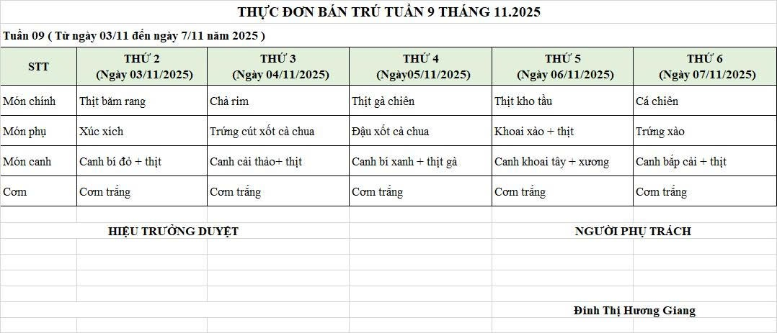
 | 3 | Canh bí xanh nấu gà | Bí xanh | 58 | 18,000 | 1,044 | Khấu hao | 300
 |  |  | Gà CN bỏ cđcc | 12 | 88,000 | 1,056
 | 4 | Cơm trắng | Gạo tẻ | 110 | 19,000 | 2,090
 | 5 |  | Rau thơm | 3.08 | 35,000 | 108
 | 6 |  | Gia vị các loại | 10 | 100,000 | 1,000
 |  | Tổng |  |  |  | 15,218 |  | 4,782 | 20,000
Thứ/ngày | STT | Món ăn | Diễn giải | Định lượng(gr) | Đơn giá | Thành Tiền | Chi phí phụ |  | TỔNG
Thứ 5/06-11 | 1 | Thịt kho tầu | Thịt sấn mông vai | 66 | 125,000 | 8,250 | Chất đốt | 1,000
 | 2 | Khoai tây xào thịt | Khoai tây cà rốt | 50 | 18,000 | 900 | Nhân công | 2,000
 |  |  | Thịt nạc | 8 | 125,000 | 1,000 | Thuế | 1,482
 | 3 | Canh khoai tây nấu xương | Khoai tây cà rốt | 55 | 18,000 | 990 | Khấu hao | 300
 |  |  | Xương lợn | 10 | 87,000 | 870
 | 4 | Cơm trắng | Gạo tẻ | 110 | 19,000 | 2,090
 | 5 |  | Rau thơm | 3.36 | 35,000 | 118
 | 6 |  | Gia vị các loại | 10 | 100,000 | 1,000
 |  | Tổng |  |  |  | 15,218 |  | 4,782 | 20,000
Thứ/ngày | STT | Món ăn | Diễn giải | Định lượng(gr) | Đơn giá | Thành Tiền | Chi phí phụ |  | TỔNG
Thứ 6/07-11 | 1 | Cá chiên | Cá chiên | 68 | 125,000 | 8,500 | Chất đốt | 1,000
 | 2 | Trứng xào | Trứng vịt | 40 | 62,000 | 2,480 | Nhân công | 2,000
 | 3 | Canh bắp cải nấu thịt | Bắp cải | 35 | 17,000 | 595 | Thuế | 1,482
 |  |  | Thịt nạc xay | 5 | 85,000 | 425 | Khấu hao | 300
 | 4 | Cơm trắng | Gạo tẻ | 110 | 19,000 | 2,090
 | 5 |  | Rau thơm | 3.65 | 35,000 | 128
 | 6 |  | Gia vị các loại | 10 | 100,000 | 1,000
 |  | Tổng |  |  |  | 15,218 |  | 4,782 | 20,000

 |  | Hiệu Trưởng Duyệt |  |  |  |  | Người Lập Thực Đơn

 |  |  |  |  |  |  | Đinh Thị Hương Giang

 |  | Tổng tiền | 100,000
 |  | 5 ngày | 5
 |  | thành tiền 1 suất | 20,000

